需求设计说明总览
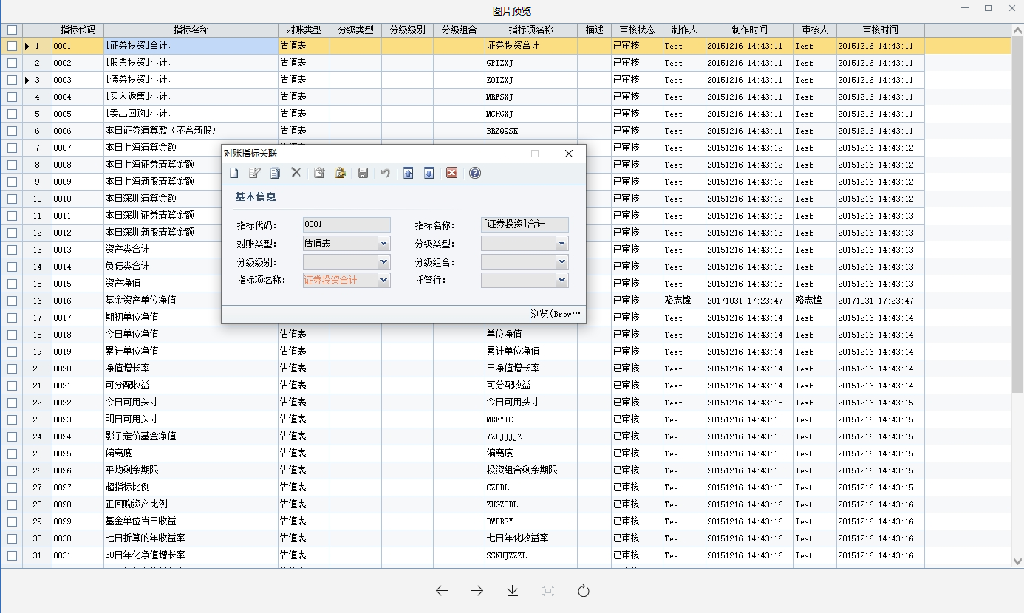
需求名称： | STORY94550电子对账指标优化，需支持相应分类级别设置 |  | 设计人 | 宋达萍
需求背景介绍 | 目前光大证券电子对账版本不支持设置分级组合的级别类型，导致配置的分级指标重复发送，且广发银行目前接受到重复数据后拒绝接收手续数据，导致无法完成对账，现需要如下图式支持电子对账指标中分级组合的级别类型设置
需求目标 | 目前光大证券电子对账版本不支持设置分级组合的级别类型，导致配置的分级指标重复发送，且广发银行目前接受到重复数据后拒绝接收手续数据，导致无法完成对账，现需要如下图式支持电子对账指标中分级组合的级别类型设置 回合参数“级别类型”的相关代码
需求功能点
序号 | 功能点 | 业务规则 |  |  | 附件
1 | 回合参数“级别类型”的相关代码 | 一、客户版本4.8【对账指标关联】缺少“级别类型”字段， 回合参数“级别类型”的相关代码 参考需求： STORY22582[紧急][华泰证券]电子对账功能中（对账指标配置），针对分级类指标的转换代码，需要支持现有基础上按照分级类型，级别类型去设置 STORY50919QD分级产品电子对账合计项指标根据级别、分级组合对账 |  |  | 无
开发建议

测试建议

